상품제안서
프리미엄 4in1 전동자동와인오프너풀세트 | 상품코드: S23166

 |  |  |  |  |  |  | 02-713-8555 | www.synergygift.co.kr
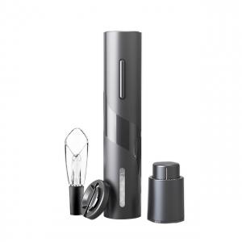 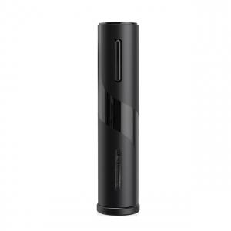 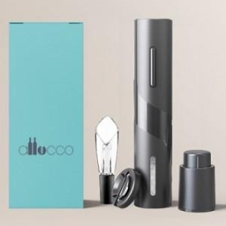

【상세/제작정보】 | <p>4in1 제품으로&nbsp;</p><p>오프너본체 + 호일커터 + 에어레이터 + 진공스토퍼 구성상품입니다.</p>

【인쇄/포장옵션】 | 레이저 / 포장지포장

【공급단가】 | 수량 | 50~ | 100~ | 500~ | 1,000~ | 2,000~
*VAT별도 | 풀세트 | 19,500원 | 19,200원 | 18,750원 | 18,000원 | 17,250원
 | 건전지추가 | 21,250원 | 20,920원 | 20,430원 | 19,620원 | 18,800원

【상품 URL】 | https://www.synergygift.co.kr:443/src/goods_detail.php?gdno=23166

